Лист1
 | Минимальное количество - упаковка, если не указанно иное
 | Расчет логотипной продукции индивидуально
 | Косметика "Комфорт" 05.08.2023
п/п | Наименование | Цена, руб. | Кол-во шт. в упаковке
Серия "CITY"
1 | Бритвенный набор в картонной упаковке, гель для бритья в саше 6 г, бритва 2 лезвия | 18.7 | 200
2 | Бритвенный набор в картоне, крем в тюбике 5 мл, бритва 2 лезвия | 23.1 | 200
3 | Бритвенный набор флоупак, гель для бритья в саше 6 г, бритва 2 лезвия | 15.6 | 250
4 | Бритвенный набор флоупак, крем в тюбике 5 мл, бритва 2 лезвия | 20.0 | 250
5 | Гель для душа в саше 10 мл | 2.2 | 500
6 | Гель для душа во флаконе 30 мл | 12.4 | 200
7 | Гель для душа во флаконе 35 мл | 14.3 | 200
8 | Губка для обуви в картонной упаковке | 14.6 | 400
9 | Зубной набор в картонной упаковке, зубная паста в саше 4 г, зубная щетка 14 см | 15.5 | 300
10 | Зубной набор в картонной упаковке, зубная паста в тюбике 4 г, зубная щетка 14 см | 19.8 | 300
11 | Зубной набор в картонной упаковке, зубная паста в тюбике 4 г, зубная щетка 17 см | 20.7 | 300
12 | Зубной набор флоупак, зубная паста в саше 4 г, зубная щетка 14 см | 13.0 | 350
13 | Зубной набор флоупак, зубная паста в тюбике 4 г, зубная щетка 14 см | 17.3 | 350
14 | Кондиционер для волос во флаконе 30 мл | 16.4 | 200
15 | Кондиционер для волос во флаконе 35 мл | 19.9 | 200
16 | Косметический набор в бумажной упаковке, 4 пал., 2 диска, пилочка | 14.2 | 500
17 | Косметический набор в бумажной упаковке, 3 пал., 2 диска | 7.8 | 500
18 | Косметический набор в картонной упаковке, 4 пал., 2 диска, пилочка | 16.3 | 400
19 | Косметический набор в картонной упаковке, 3 пал., 2 диска | 9.9 | 400
20 | Молочко для тела во флаконе 30 мл | 16.4 | 200
21 | Молочко для тела во флаконе 35 мл | 19.9 | 200
22 | Мыло туалетное 13 г в картонной упаковке | 7.6 | 400
23 | Мыло туалетное 13 г, флоупак | 4.4 | 500
24 | Мыло туалетное 20 г в картонной упаковке | 10.4 | 400
25 | Мыло туалетное 20 г, флоупак | 6.7 | 250
26 | Шампунь-кондиционер в саше 10 мл | 2.2 | 500
27 | Шампунь-кондиционер во флаконе 30 мл | 12.4 | 200
28 | Шампунь-кондиционер во флаконе 35 мл | 14.3 | 200
29 | Шапочка для душа в бумажной упаковке | 5.0 | 500
30 | Шапочка для душа в картонной упаковке | 7.1 | 400
31 | Швейный набор в бумажной упаковке | 8.0 | 500
32 | Швейный набор в картонной упаковке | 10.6 | 400
Серия "HOTEL"
1 | Бритвенный набор в картонной упаковке, гель для бритья в саше 6 г, бритва 2 лезвия | 18.9 | 200
2 | Бритвенный набор в картоне, крем в тюбике 5 мл, бритва 2 лезвия | 23.3 | 200
3 | Бритвенный набор флоупак, гель для бритья в саше 6 г, бритва 2 лезвия | 15.7 | 250
4 | Бритвенный набор флоупак, крем в тюбике 5 мл, бритва 2 лезвия | 20.2 | 250
5 | Гель для душа в саше 10 мл | 2.4 | 500
6 | Гель для душа во флаконе 30 мл | 12.5 | 200
7 | Губка для обуви в картонной упаковке | 14.8 | 400
8 | Зубной набор в картонной упаковке, зубная паста в саше 4 г, зубная щетка 14 см | 15.7 | 300
9 | Зубной набор в картонной упаковке, зубная паста в тюбике 4 г, зубная щетка 14 см | 20.0 | 300
10 | Зубной набор в картонной упаковке, зубная паста в тюбике 4 г, зубная щетка 17 см | 20.9 | 300
11 | Зубной набор флоупак, зубная паста в саше 4 г, зубная щетка 14 см | 13.1 | 350
12 | Зубной набор флоупак, зубная паста в тюбике 4 г, зубная щетка 14 см | 17.4 | 350
13 | Кондиционер для волос во флаконе 30 мл | 16.6 | 200
14 | Косметический набор в картонной упаковке, 4 пал., 2 диска, пилочка | 16.5 | 400
15 | Косметический набор в картонной упаковке, 3 пал., 2 диска | 10.0 | 400
16 | Молочко для тела во флаконе 30 мл | 16.6 | 200
17 | Мыло туалетное 13 г в картонной упаковке | 7.7 | 500
18 | Мыло туалетное 13 г, флоупак | 4.5 | 500
19 | Мыло туалетное 20 г, гофрэ-плиссе | 9.2 | 350
20 | Шампунь-кондиционер в саше 10 мл | 2.4 | 500
21 | Шампунь-кондиционер во флаконе 30 мл | 12.5 | 200
22 | Шапочка для душа в бумажной упаковке | 5.0 | 500
23 | Шапочка для душа в картонной упаковке | 7.2 | 400
24 | Швейный набор в картонной упаковке | 10.7 | 500
 | Серия "Aquarelle"
1 | Бритвенный набор в картонной упаковке, гель для бритья в саше 6 г, бритва 2 лезвия | 19.2 | 200
2 | Бритвенный набор в картоне, крем в тюбике 5 мл, бритва 2 лезвия | 23.8 | 200
3 | Бритвенный набор флоупак, гель для бритья в саше 6 г, бритва 2 лезвия | 16.1 | 250
4 | Бритвенный набор флоупак, крем в тюбике 5 мл, бритва 2 лезвия | 20.6 | 250
5 | Гель для душа во флаконе 30 мл | 12.8 | 200
6 | Гель для душа во флаконе 35 мл | 14.8 | 200
7 | Зубной набор в картонной упаковке, зубная паста в саше 4 г, зубная щетка 17 см | 16.8 | 300
8 | Зубной набор в картонной упаковке, зубная паста в тюбике 4 г, зубная щетка 17 см | 21.3 | 300
9 | Зубной набор флоупак, зубная паста в саше 4 г, зубная щетка 14 см | 13.4 | 350
10 | Зубной набор флоупак, зубная паста в тюбике 4 г, зубная щетка 14 см | 17.8 | 350
11 | Кондиционер для волос во флаконе 30 мл | 16.9 | 200
12 | Кондиционер для волос во флаконе 35 мл | 20.5 | 200
13 | Косметический набор в бумажной упаковке, 4 пал., 2 диска, пилочка | 14.6 | 500
14 | Косметический набор в бумажной упаковке, 3 пал., 2 диска | 8.0 | 500
15 | Косметический набор в картонной упаковке, 4 пал., 2 диска, пилочка | 16.8 | 400
16 | Косметический набор в картонной упаковке, 3 пал., 2 диска | 10.2 | 400
17 | Молочко для тела во флаконе 30 мл | 16.9 | 200
18 | Молочко для тела во флаконе 35 мл | 20.5 | 200
19 | Мыло туалетное 13 г, флоупак | 4.5 | 500
20 | Мыло туалетное 20 г, гофрэ-плиссе | 9.4 | 350
21 | Мыло туалетное 20 г, флоупак | 6.9 | 250
22 | Шампунь-кондиционер во флаконе 30 мл | 12.8 | 200
23 | Шампунь-кондиционер во флаконе 35 мл | 14.8 | 200
24 | Шапочка для душа в бумажной упаковке | 5.2 | 500
25 | Шапочка для душа в картонной упаковке | 7.3 | 400
26 | Швейный набор в бумажной упаковке | 8.2 | 500
27 | Швейный набор в картонной упаковке | 10.9 | 400
 | Серия "HOTEL COLLECTION"
1 | Бритвенный набор в картоне (станок + гель 8гр.) | 29.9 | 200
2 | Бритвенный набор в пакете (станок + гель 8гр.) | 27.6 | 200
3 | Гель д/душа, саше 10 мл. | 2.3 | 500
4 | Гель д/душа, флакон 32 мл. | 13.8 | 200
5 | Губка для обуви круглая с наклейкой | 13.8 | 100
6 | Зубной набор в картон (з/щетка + з/п тюбик 4 гр.) | 19.6 | 200
7 | Зубной набор в пакет (з/щетка + з/п тюбик 4 гр.) | 16.1 | 300
8 | Кондиционер д/волос, флакон 32мл. | 13.8 | 200
9 | Косметический набор в картоне (диски+палочки+пилочка) | 13.8 | 300
10 | Косметический набор в пакете (диски+палочки+пилочка) | 11.5 | 500
11 | Лосьон д/тела, флакон 32мл. | 13.8 | 200
12 | Мыло в пакете 13 гр. | 6.3 | 500
13 | Мыло в пакете 20 гр. | 10.4 | 500
14 | Расческа во флопаке | 6.9 | 100
15 | Шампунь, саше 10мл. | 2.3 | 500
16 | Шампунь, флакон 32мл. | 13.8 | 200
17 | Шапочка для душа в картоне | 8.1 | 250
18 | Шапочка для душа в саше | 6.9 | 500
19 | Швейный набор в картоне | 11.5 | 500
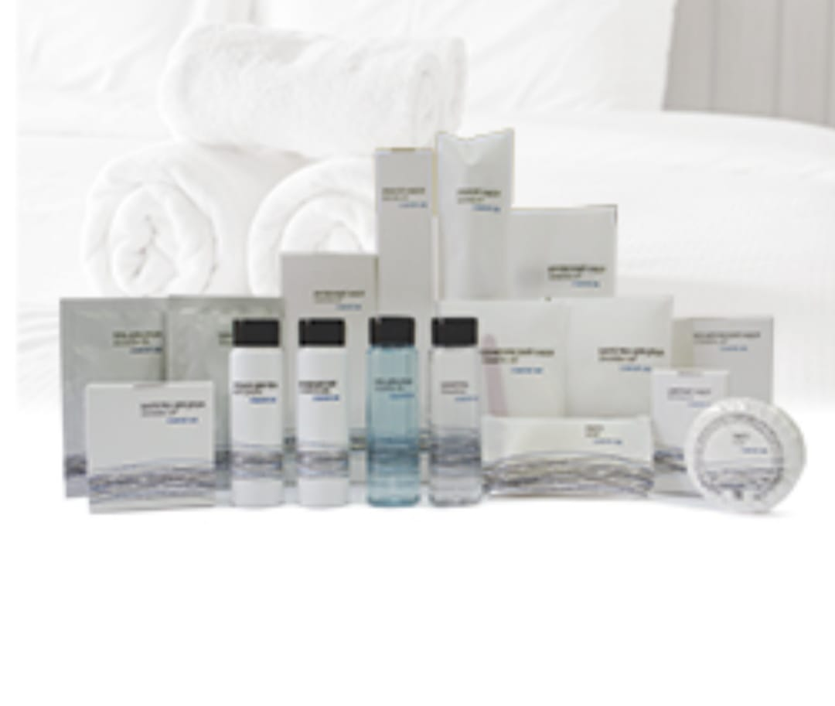 | Серия "COMFORT LINE"
1 | Бритвенный набор в картоне (станок + гель 8 гр.) | 29.9 | 200
2 | Бритвенный набор в пакете (станок + гель 8гр.) | 27.6 | 200
3 | Гель д/душа, саше 10 мл. | 2.3 | 500
4 | Гель д/душа, ТУБА 30 мл. НОВИНКА | 13.8 | 200
5 | Гель д/душа, флакон 30 мл. | 13.8 | 200
6 | Зубной набор в картон (з/щетка + з/п тюбик 4 гр.) | 19.6 | 200
7 | Зубной набор в пакет (з/щетка + з/п тюбик 4 гр.) стандарт | 16.1 | 300
8 | Кондиционер д/волос, ТУБА 30 мл. НОВИНКА | 13.8 | 200
9 | Кондиционер д/волос, флакон 30мл. | 15.0 | 200
10 | Косметический набор в картоне (диски+палочки+пилочка) | 13.8 | 300
11 | Косметический набор в пакете (диски+палочки+пилочка) | 11.5 | 500
12 | Лосьон д/тела, ТУБА 30 мл. НОВИНКА | 13.8 | 200
13 | Лосьон д/тела, флакон 30мл. | 15.0 | 200
14 | Мыло в пакете 13 гр. | 6.3 | 500
15 | Мыло в пакете 20 гр. | 10.9 | 300
16 | Шампунь, саше 10мл. | 2.3 | 500
17 | Шампунь, ТУБА 30 мл. НОВИНКА | 13.8 | 200
18 | Шампунь, флакон 30мл. | 13.8 | 200
19 | Шапочка для душа в картоне | 8.1 | 250
20 | Шапочка для душа в саше | 6.9 | 500
21 | Швейный набор в флопак | 10.4 | 500
22 | Швейный набор в картоне | 11.5 | 500
 | Серия "AROMA GARDEN"
1 | Бритвенный набор (картон) | 31.05 | 200
2 | Гель, 30мл.(флакон) | 16.1 | 200
3 | Зубной набор (картон) | 21.85 | 200
4 | Кондиционер д/волос, 30мл.(флакон) | 16.1 | 200
5 | Косметический набор (ватн.диски+палочки+пилка) (картон) | 13.8 | 300
6 | Лосьон, 30мл.(флакон) | 16.1 | 200
7 | Расческа в картоне | 12.65 | 500
8 | Мыло, 20 гр. (картон) | 12.65 | 500
9 | Шампунь, 30мл.(флакон) | 16.1 | 200
10 | Шапочка для душа (картон) | 9.2 | 250
11 | Швейный набор (картон) | 11.5 | 500
 | ЭКО ЛИНИЯ Серия " GREENERY "
1 | Бритвенный набор (крафт-картон) | 31.1 | 200
2 | Гель, 30мл.(туба ) | 19.6 | 200
3 | Зубной набор (крафт-картон) паста 5гр SPLAT | 21.9 | 200
4 | Кондиционер д/волос, 30мл.(туба) | 20.7 | 200
5 | Косметический набор (ватн.диски+палочки+пилка) (крафт-картон) | 13.8 | 300
6 | Лосьон, 30мл.(туба) | 20.7 | 200
7 | Мыло, 13 гр. (крафт-картон) | 10.4 | 500
8 | Мыло, 20 гр. (крафт-картон) | 13.8 | 500
9 | Шампунь, 30мл.(туба) | 19.6 | 200
10 | Шапочка для душа (крафт-картон) | 9.8 | 250
11 | Швейный набор (крафт-картон) | 13.8 | 500
 | Сопутствующие товары для номеров
1 | Губка для обуви в п/п | 10.6
2 | Губка для обуви круглая в пластиковом футляре | 31.0
3 | Губка для тела, поролон, в п/п | 9.5
4 | Косметический набор в п/п, 4 пал., 2 диска, пилочка | 10.9
5 | Диспенсер для гигиенических пакетов/БЕЛЫЕ | 345
6 | Диспенсер для гигиенических пакетов/ХРОМ | 483
7 | Пакеты гигиенические, картридж 30шт. | 80.5
8 | Пакет гигиенический | 2.2
9 | Пакет для прачечной | 6.1
10 | Полоска "Продезинфицировано" | 1.7
11 | Расческа в п/п | 10.9
12 | Рожок для обуви | 14.7
13 | Салфетка влажная в индивидуальной упаковке | 2.2
14 | Салфетка для обуви в индивидуальной упаковке | 3.2
15 | Табличка на дверь "запрет/разрешение уборки" | 12.3
16 | Гель для душа бутыль ПЭТ 5 л | 322.8
17 | Гель для душа канистра ПЭ 5 л | 392.4
18 | Жидкое мыло бутыль ПЭТ 5 л | 319.2
19 | Жидкое мыло канистра ПЭ 5 л | 388.8
20 | Шампунь-кондиционер бутыль ПЭТ 5 л | 322.8
21 | Шампунь-кондиционер канистра ПЭ 5 л | 392.4
22 | Шампунь+гель бутыль ПЭТ 5 л | 322.8
23 | Шампунь+гель канистра ПЭ 5 л | 392.4
24 | Швейный набор в пластике | 20.2
25 | Щетка для обуви из нат.щетины дл. 16 см | 172.6
26 | Щетка для одежды из синт.щетины дл.16 см | 114.7

